美联储利率观测器
 | 美联储利率观测器 V1.10 |  |  |  |  |  |  |  |  |  |  |  |  | 最近更新： | 2026-01-15 18:42:24

最新决议日期 | 目标利率 | 有效利率 | 下次会议时间 |  | 倒计天数 | 预测单次会议加息降息概率 |  |  |  |  |  | 预测利率变动概率
2025-12-11 | 3.7500 | 3.6400 | 2026-01-29 |  | 13.3 | 预测时间间隔（天）： |  | 1 | 选择预测会议月份： |  | 2026-12-10 02:00:00 | 选择预测月份： |  |  | 2026-12-10 02:00:00

隐含隔夜利率&加息/降息次数 |  |  |  |  |  | 26年12月单月利率变动概率 |  |  |  |  |  | 26年12月累计加息/降息概率

会议日期 | 加息/降息次数 | 加息/降息概率 | 隐含利率变动 | 隐含利率(%) | 假定利率变动 | 观测时点 | -50bps | -25bps | 0bps | +25bps | +50bps | 观测时点 | 降息 | 保持不变 | 加息
2026-01-29 02:00:00 | -0.040 | -4.4% | -0.010 | 3.630 | 0.25 | 2026-01-15 | 0.00% | 24.00% | 76.00% | 0.00% | 0.00% | 2026-01-15 | 100.00% | 0.00% | 0.00%
2026-03-19 02:00:00 | -0.278 | -28.3% | -0.070 | 3.570 | 0.25 | 2026-01-14 | 0.00% | 24.00% | 76.00% | 0.00% | 0.00% | 2026-01-14 | 100.00% | 0.00% | 0.00%
2026-04-30 02:00:00 | -0.460 | -46.4% | -0.115 | 3.525 | 0.25 | 2026-01-13 | 0.00% | 24.00% | 76.00% | 0.00% | 0.00% | 2026-01-13 | 100.00% | 0.00% | 0.00%
2026-06-18 02:00:00 | -0.968 | -97.2% | -0.242 | 3.398 | 0.25 | 2026-01-12 | 0.00% | 22.00% | 78.00% | 0.00% | 0.00% | 2026-01-12 | 100.00% | 0.00% | 0.00%
2026-07-30 02:00:00 | -1.300 | -100.0% | -0.325 | 3.315 | 0.25 | 2026-01-11 | 0.00% | 20.00% | 80.00% | 0.00% | 0.00% | 2026-01-11 | 100.00% | 0.00% | 0.00%
2026-09-17 02:00:00 | -1.729 | -100.0% | -0.432 | 3.208 | 0.25 | 2026-01-10 | 0.00% | 20.00% | 80.00% | 0.00% | 0.00% | 2026-01-10 | 100.00% | 0.00% | 0.00%
2026-10-29 02:00:00 | -1.960 | -100.0% | -0.490 | 3.150 | 0.25 | 2026-01-09 | 0.00% | 20.00% | 80.00% | 0.00% | 0.00% | 2026-01-09 | 100.00% | 0.00% | 0.00%
2026-12-10 02:00:00 | -2.200 | -100.0% | -0.550 | 3.090 | 0.25 | 2026-01-08 | 0.00% | 20.00% | 80.00% | 0.00% | 0.00% | 2026-01-08 | 100.00% | 0.00% | 0.00%
 |  |  |  |  |  | 2026-01-07 | 0.00% | 22.00% | 78.00% | 0.00% | 0.00% | 2026-01-07 | 100.00% | 0.00% | 0.00%
 |  |  |  |  |  | 2026-01-06 | 0.00% | 18.00% | 82.00% | 0.00% | 0.00% | 2026-01-06 | 100.00% | 0.00% | 0.00%
 |  |  |  |  |  | 2026-01-05 | 0.00% | 16.00% | 84.00% | 0.00% | 0.00% | 2026-01-05 | 100.00% | 0.00% | 0.00%
 |  |  |  |  |  | 2026-01-04 | 0.00% | 14.00% | 86.00% | 0.00% | 0.00% | 2026-01-04 | 100.00% | 0.00% | 0.00%
 |  |  |  |  |  | 2026-01-03 | 0.00% | 14.00% | 86.00% | 0.00% | 0.00% | 2026-01-03 | 100.00% | 0.00% | 0.00%
 |  |  |  |  |  | 2026-01-02 | 0.00% | 14.00% | 86.00% | 0.00% | 0.00% | 2026-01-02 | 100.00% | 0.00% | 0.00%
 |  |  |  |  |  | 2026-01-01 | 0.00% | 16.00% | 84.00% | 0.00% | 0.00% | 2026-01-01 | 100.00% | 0.00% | 0.00%
 |  |  |  |  |  | 2025-12-31 | 0.00% | 16.00% | 84.00% | 0.00% | 0.00% | 2025-12-31 | 100.00% | 0.00% | 0.00%
 |  |  |  |  |  | 2025-12-30 | 0.00% | 16.00% | 84.00% | 0.00% | 0.00% | 2025-12-30 | 100.00% | 0.00% | 0.00%
 |  |  |  |  |  | 2025-12-29 | 0.00% | 14.00% | 86.00% | 0.00% | 0.00% | 2025-12-29 | 100.00% | 0.00% | 0.00%
 |  |  |  |  |  | 2025-12-28 | 0% | 14.00% | 86.00% | 0% | 0% | 2025-12-28 | 100% | 0% | 0%

使用说明
美联储利率观测器使用说明
该模型是使用CBOT30天联邦基金期货价格数据，使用二元概率树方法建模，推算出在未来FOMC会议上利率变化的无条件概率。概率计算未参考点阵图数据，反映的是最新市场定价情况下的加息降息次数。

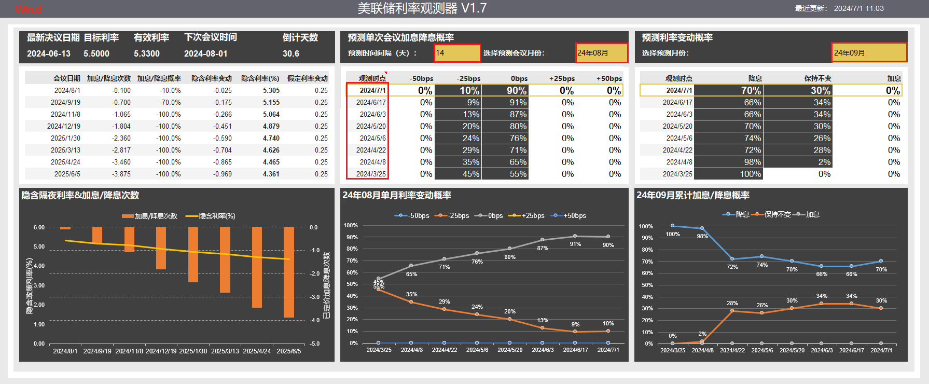

可以调整自动生成的历史观测时点的时间间隔

选择预测累计利率变化的月份

选择预测的会议时间

可以手动输入日期，查看自定义历史时点的预测概率

